TC
Test Case ID | TC Title | TC Result | Defect Description
TC_01_1 | Sikeres felhasználói regisztráció | Ok
TC_01_2 | Sikertelen regisztráció (hibás formátumú email cím) | Ok
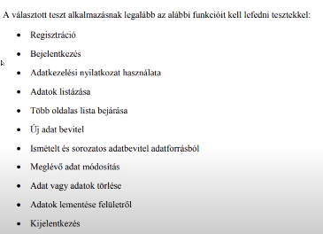
TC_02_1 | Sikeres belépés TC_01_1-ben regisztrált adatokkal | Ok
TC_02_2 | Sikertelen belépés üres mezőkkel | Ok
TC_02_3 | Sikertelen belépés nem regisztrált felhasználóval | Ok
TC_03_1 | Adatkezelési tájékoztató elfogadása | Ok
TC_03_2 | Adatkezelési tájékoztató elutasítása | Ok
TC_04_1 | Adatok listázása | Ok
TC_05_1 | Több oldalas lista bejárása | Ok
TC_05_2 | Oldalak közti váltás | Ok
TC_06_1 | Új poszt felvitele | Ok
TC_06_2 | Korábbi poszt módosítása | Ok
TC_06_3 | Poszt törlése | Ok
TC_06_4 | Új poszt felvitele hiányos adattartalommal | Ok
TC_07_1 | Felhasználó adatainak megváltoztatása | Ok
TC_07_2 | Felhasználó adatainak szerkeztése, mentés nélkül | Ok
TC_07_3 | Felhasználói fénykép feltöltése | Ok
TC_08_1 | Kijelentkezés gomb megnyomása, sikeres kilépés | Ok
TC_09_1 | Poszt kedvelése | Ok
TC_09_2 | Korábbi kedvelés visszavonása | Ok

 | 1. A RealWorld projekt Python/Flask implementációjának tesztkészlete pytest alapú. A következő linken találod: https://github.com/gothinkster/flask-realworld-example-app/tree/master/tests.
 | 2. A Conduit alkalmazás egyik implementációja Python/FastAPI használatával készült, és a tesztek szintén pytest alapúak. A következő linken találod a tesztkészletet: https://github.com/Asabeneh/Conduit/tree/main/tests.

